상품제안서
테팔 프리미엄 비스트로26cm +궁중팬28cm+뒤집개+요리주걱 4종세트 | 상품코드: F29577

 |  |  |  |  |  |  | 02-412-0044 | www.easy1.co.kr
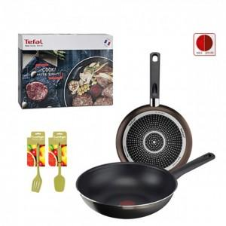

【상세/제작정보】 | 스티커 제작및 부착 비용 별도 문의.

【인쇄/포장옵션】 | / 포장불가능

【공급단가】 | 수량 | 12~ | 60~ | 100~ | 300~ | 500~
*VAT별도 | 단가 | 57,750원 | 56,820원 | 55,440원 | 54,050원 | 53,130원

【상품 URL】 | https://dev.easy1.co.kr:443/src/goods_detail.php?gdno=29577

